상품제안서
탁상용 무선선풍기 미니 휴대용 캠핑 써큘레이터 | 상품코드: S41973

 |  |  |  |  |  |  | 02-713-8555 | www.synergygift.co.kr
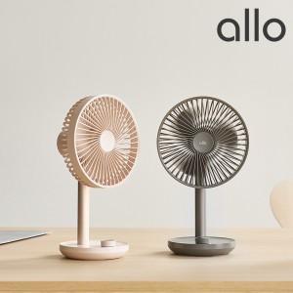

【상세/제작정보】 | <span style="font-size: 14pt;">※ 30개 미만 포장지포장 진행시 15,000원(VAT별도) 발생 됩니다.</span>

【인쇄/포장옵션】 | 레이저 / 포장지포장

【공급단가】 | 수량 | 20~ | 50~ | 100~ | 300~ | 500~
*VAT별도 | 그레이 | 41,300원 | 38,700원 | 37,680원 | 36,690원 | 35,990원
 | 베이지 | 41,300원 | 38,700원 | 37,680원 | 36,690원 | 35,990원

【상품 URL】 | https://www.synergygift.co.kr:443/src/goods_detail.php?gdno=41973

